关系图
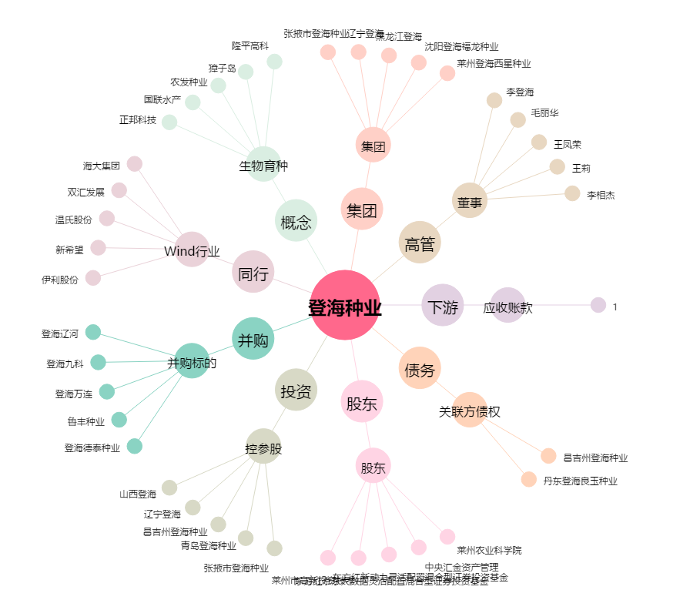
登海种业[002041.SZ] - 关系概览图

